상품제안서
락앤락 메트로 퍼펙트씰 머그 텀블러 440 | 상품코드: F32678

 |  |  |  |  |  |  | 02-412-0044 | www.easy1.co.kr
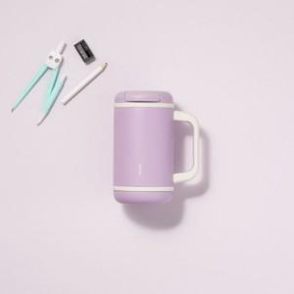

【상세/제작정보】

【인쇄/포장옵션】 | 컬러필름인쇄 / 포장지포장

【공급단가】 | 수량 | 16~ | 50~ | 100~ | 300~ | 500~
*VAT별도 | 단가 | 21,250원 | 20,850원 | 20,750원 | 19,850원 | 19,550원

【상품 URL】 | https://easy1.co.kr:443/src/goods_detail.php?gdno=32678

